TaxCalculation
类别 | Jan | Feb | Mar | Apr | May | Jun | Jul | Aug | Sep | Oct | Nov | Dec | 个税起征点 | 5000
本月月总收入 | 50000 | 50000 | 50000 | 50000 | 50000 | 50000 | 50000 | 50000 | 50000 | 50000 | 50000 | 50000 | 月应纳税所得额Min | 月应纳税所得额Max | 税率 | 速算扣除数 | 累计年应纳税所得额Min | 累计年应纳税所得额Max | 累计年速算扣除数
基本工资 | 45000 | 45000 | 45000 | 45000 | 45000 | 45000 | 45000 | 45000 | 45000 | 45000 | 45000 | 45000 | 0 | 3000 | 3.00% | 0 | 0 | 36000 | 0
综合津贴 | 5000 | 5000 | 5000 | 5000 | 5000 | 5000 | 5000 | 5000 | 5000 | 5000 | 5000 | 5000 | 3001 | 12000 | 10.00% | 210 | 36001 | 144000 | 2520
奖金 | 0 | 0 | 0 | 0 | 0 | 0 | 0 | 0 | 0 | 0 | 0 | 0 | 12001 | 25000 | 20.00% | 1410 | 144001 | 300000 | 16920
加班费 | 0 | 0 | 0 | 0 | 0 | 0 | 0 | 0 | 0 | 0 | 0 | 0 | 25001 | 35000 | 25.00% | 2660 | 300001 | 420000 | 31920
商业医疗保险报销 | 0 | 0 | 0 | 0 | 0 | 0 | 0 | 0 | 0 | 0 | 0 | 0 | 35001 | 55000 | 30.00% | 4410 | 420001 | 660000 | 52920
住房公积金 | 1000 | 1000 | 1000 | 1000 | 1000 | 1000 | 1000 | 1000 | 1000 | 1000 | 1000 | 1000 | 55001 | 80000 | 35.00% | 7160 | 660001 | 960000 | 85920
养老保险 | 1000 | 1000 | 1000 | 1000 | 1000 | 1000 | 1000 | 1000 | 1000 | 1000 | 1000 | 1000 | 80001 | 10000000 | 45.00% | 15160 | 960001 | 120000000 | 181920
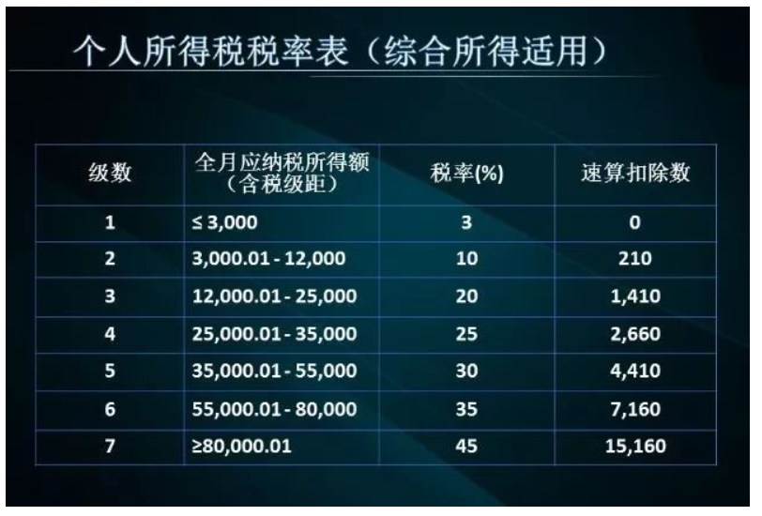
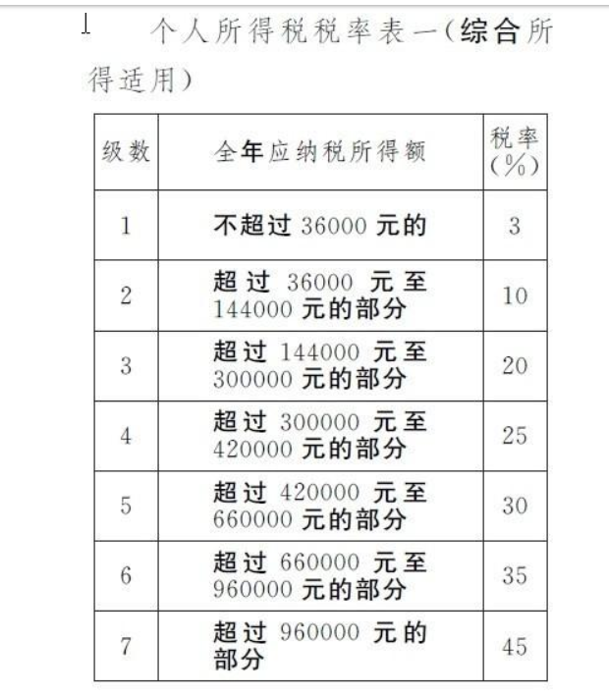
失业保险 | 500 | 500 | 500 | 500 | 500 | 500 | 500 | 500 | 500 | 500 | 500 | 500
医疗保险 | 500 | 500 | 500 | 500 | 500 | 500 | 500 | 500 | 500 | 500 | 500 | 500
工伤保险 | 0 | 0 | 0 | 0 | 0 | 0 | 0 | 0 | 0 | 0 | 0 | 0
生育保险 | 0 | 0 | 0 | 0 | 0 | 0 | 0 | 0 | 0 | 0 | 0 | 0
工会会费 | 0 | 0 | 0 | 0 | 0 | 0 | 0 | 0 | 0 | 0 | 0 | 0
员工购买股票 | 0 | 0 | 0 | 0 | 0 | 0 | 0 | 0 | 0 | 0 | 0 | 0
赡养父母抵扣 | 1000 | 1000 | 1000 | 1000 | 1000 | 1000 | 1000 | 1000 | 1000 | 1000 | 1000 | 1000
子女教育抵扣 | 1000 | 1000 | 1000 | 1000 | 1000 | 1000 | 1000 | 1000 | 1000 | 1000 | 1000 | 1000
房贷抵扣 | 0 | 0 | 0 | 0 | 0 | 0 | 0 | 0 | 0 | 0 | 0 | 0
租房抵扣 | 0 | 0 | 0 | 0 | 0 | 0 | 0 | 0 | 0 | 0 | 0 | 0
继续教育抵扣 | 0 | 0 | 0 | 0 | 0 | 0 | 0 | 0 | 0 | 0 | 0 | 0
专项附加扣除 | 2000 | 2000 | 2000 | 2000 | 2000 | 2000 | 2000 | 2000 | 2000 | 2000 | 2000 | 2000
专项扣除 | 3000 | 3000 | 3000 | 3000 | 3000 | 3000 | 3000 | 3000 | 3000 | 3000 | 3000 | 3000
其他计税扣除 | 0 | 0 | 0 | 0 | 0 | 0 | 0 | 0 | 0 | 0 | 0 | 0
本月应计税个人收入 | 40000 | 40000 | 40000 | 40000 | 40000 | 40000 | 40000 | 40000 | 40000 | 40000 | 40000 | 40000
本年累计应计税个人收入 | 40000 | 80000 | 120000 | 160000 | 200000 | 240000 | 280000 | 320000 | 360000 | 400000 | 440000 | 480000
适用税率 | 10.00% | 10.00% | 10.00% | 20.00% | 20.00% | 20.00% | 20.00% | 25.00% | 25.00% | 25.00% | 30.00% | 30.00%
速扣数 | 2520 | 2520 | 2520 | 16920 | 16920 | 16920 | 16920 | 31920 | 31920 | 31920 | 52920 | 52920
本月应缴税 | 1480 | 4000 | 4000 | 5600 | 8000 | 8000 | 8000 | 9000 | 10000 | 10000 | 11000 | 12000
本年累计已交税 | 1480 | 5480 | 9480 | 15080 | 23080 | 31080 | 39080 | 48080 | 58080 | 68080 | 79080 | 91080
本月税后收入 | 45520.00 | 43000.00 | 43000.00 | 41400.00 | 39000.00 | 39000.00 | 39000.00 | 38000.00 | 37000.00 | 37000.00 | 36000.00 | 35000.00

Tax Increment Chart

